Баг реппорт
№ задачи | B-01
Тип задачи | Bug
Статус | Открыт
Приоритет | Низкий
Серьезность | Minor
Краткое описание(заголовок) | Сообщения анализа профессии имею только команду "/cancel".
Подробное описание | Сообщения анализа профессии имею только команду "/cancel", которая подразумевает шаг назад. Нет возможности вернуться к стартовому сообщению. Сообщение со справочной информацией не предлагает команд.
Предусловие | 1. Открыть чат-бот
Шаги | 1. Нажать Start 2. Ввести предмет
Ожидаемый результат | Ожидается наличие кнопок /start для возвращения к стартовому сообщению и /cancel для шага назад
Фактический результат | В сообщениях только /cancel
Вложение (скриншоты) | 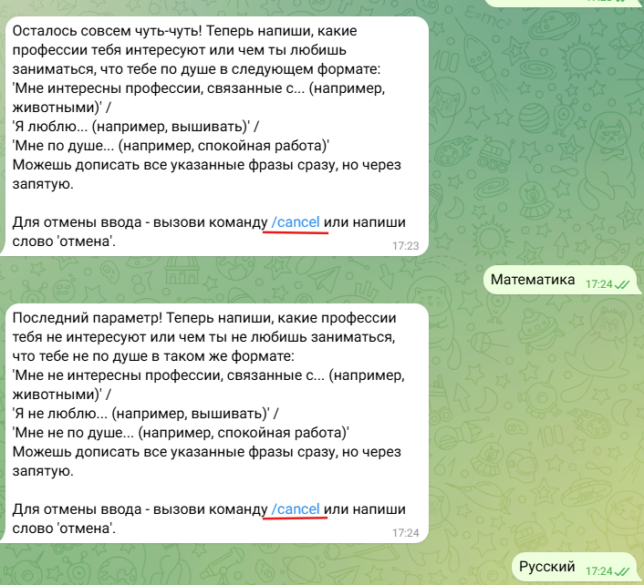
Окружение

№ задачи | B-02
Тип задачи | Bug
Статус | Открыт
Приоритет | Низкий
Серьезность | Minor
Краткое описание(заголовок) | При вводе не командыа, а слова "Старт", бот ничего не выводит.
Подробное описание | При вводе не команды, бот ничего не выводит. Непонятно, он думает или ничего выводить не будет, но вывод чего-то впринципе не предусмотрен.
Предусловие | 1. Открыть чат-бот
Шаги | 1. Ввести любое слово
Ожидаемый результат | Бот выведени сообщение "Введите команду"
Фактический результат | Бот ничего не выводит
Вложение (скриншоты) | 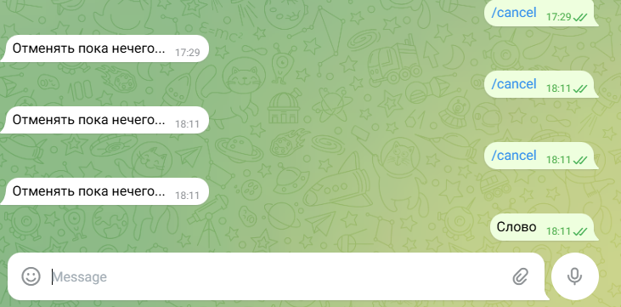
Окружение

